2022_06_data
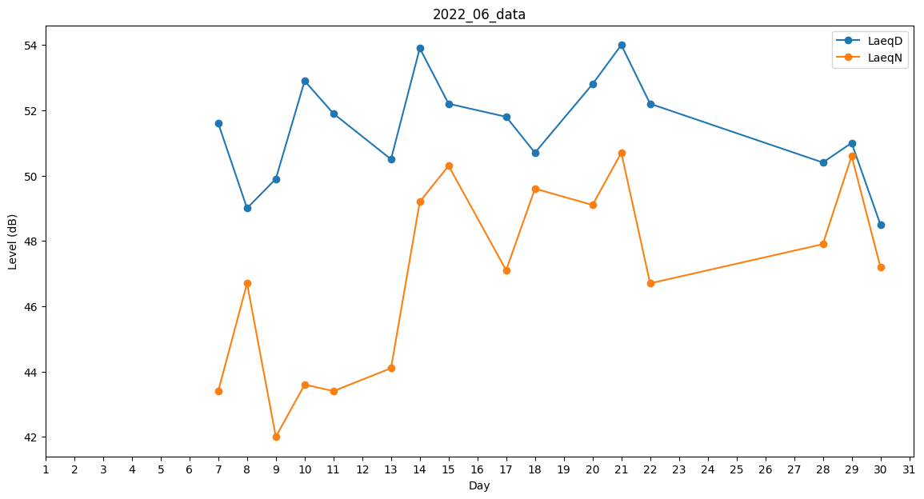
Day | LaeqD | LaeqN
1 | 53.3 | 0
2 | 51.6 | 0
3 | 43.4 | 0
4 | 0 | 46.2
5 | 52.8 | 0
6 | 0 | 41.5
7 | 51.6 | 43.4
8 | 49 | 46.7
9 | 49.9 | 42
10 | 52.9 | 43.6
11 | 51.9 | 43.4
12 | 52.4 | 0
13 | 50.5 | 44.1
14 | 53.9 | 49.2
15 | 52.2 | 50.3
16 | 52.2 | 0
17 | 51.8 | 47.1
18 | 50.7 | 49.6
19 | 46.1 | 0
20 | 52.8 | 49.1
21 | 54 | 50.7
22 | 52.2 | 46.7
23 | 51.6 | 0
24 | 0 | 0
25 | 0 | 0
26 | 0 | 38.4
27 | 0 | 0
28 | 50.4 | 47.9
29 | 51 | 50.6
30 | 48.5 | 47.2

